Hoja1
INFORME 00418-05-2026 | ADM-QUIMDES

I. DATOS DEL CLIENTE:

Razón Social | SOFA CAFE (MAGDALENA) |  |  |  |  | Razón Comercial
Dirección | JR. ROCA VERGALLO 308-LOCAL 104-MAGDALENA |  |  |  |  | Teléfono 2
Ruc |  |  |  |  |  | Correo

II. DATOS DEL SERVICIO REALIZADO:

Servicio | DESINSECTACION Y DESRATIZACION |  |  |  |  | Fecha del Servicio | 01/10/2026
Producto utilizado | - MOCHILA MANUAL - 100 ML INSECTICIDA (SPORFIN) - 01 PAR DE GUANTES TRANSPARENTE |  |  |  |  | Encargado de Servicio

Método de aplicación | DESINSECTACION LIQUIDA |  |  |  |  | Área(s) tratada(s) | TODO EL LOCAL
Áreas No Tratadas

III. DESCRIPCION DE ACTIVIDADES:

RA: Residuos Alimenticios / RL: Residuos Líquidos / D: Desperdicios / PI: Problemas de Infraestructura / IR: Insectos y/o Roedores
Áreas y Observaciones | RA | RL | D | PI | IR | Descripcion y Acciones Preventivas / Correctivas |  | RECOMENDACIONES | Grado de Acción
TODO EL LOCAL |  |  |  |  |  | Durante la realización de la visita solicitados en las instalaciones del cliente SOFA CAFÉ, ubicadas en el distrito de MAGDALENA, se observaron las siguientes condiciones: 1. COCINAS Y COMENSALES: a). Ambientes limpios: Las áreas de cocina, almacenamiento y atención se encontraron en adecuadas condiciones de higiene. b). Gestión de residuos: Los residuos sólidos fueron correctamente segregados y dispuestos en contenedores adecuados, evitando focos de contaminación c). Infraestructura: Las superficies, pisos y paredes fueron observados en condiciones higiénicas. No se encontraron grietas o rendijas significativas que pudieran favorecer la proliferación de plagas en general. A) Servicio de Desinsectación: Se inició con la inspección general de las instalaciones, identificando puntos críticos y posibles focos de infestación. Posteriormente, se procedió con la aplicación de insecticida mediante equipo de mochila manual en las áreas internas del local, siguiendo estrictamente las dosis y protocolos establecidos. Como acción complementaria, garantizar un mayor alcance, se reforzó la aplicación utilizando equipo motorizado, lo que permitió cubrir rincones, uniones de paredes, marcos de puertas. |  | 1. Mantener los pisos y superficies limpias y secas durante toda la jornada para evitar acumulación de suciedad y humedad. 2. Continuar con la correcta segregación y disposición de residuos sólidos en los contenedores adecuados, evitando acumulaciones innecesarias. 3. Realizar limpieza y desinfección periódica de la cocina, almacen y mantener ordenado. 4. Se recomienda la implementación periódica de intervenciones de control con frecuencia TRIMESTRAL, complementadas con estrategias de saneamiento focalizado dirigidas a las áreas de mayor vulnerabilidad, con el objetivo de mitigar de manera efectiva el riesgo de infestación. | OK/POSTERIOR

ESCALA DE VALORACION PARA LA CLASIFICACION DE PROBLEMAS OBSERVADOS

 |  | CLASE | POTENCIAL DE PROBLEMAS OBSERVADOS |  |  | GRADO DE ACCIÓN
 |  | A | Podría ocasionar la rápida atracción, refugio y propagación de insectos y/o roedores al interior del área ubicado ocasionando daños a la propiedad, insumos o incomodidad a los trabajadores y clientes. |  |  | INMEDIATO
 |  | B | Podría ocasionar las ligeras atracciones de insectos y roedores al área y lograr su propagación próximamente. |  |  | PRONTO
 |  | C | No se presenta zonas de riesgo, leves observaciones que se subsanan diariamente. |  |  | OK / POSTERIOR

IV- BENEFECIOS:

- Ayuda a cuidar la imagen de la empresa. - ⁠Evitas pérdidas económicas por daños a la infraestructura y alimentos. - ⁠Un negocio sin plagas brinda mayor confort a los clientes. - ⁠Evitas enfermedades a los clientes. - ⁠Evita multa y cierre de local. - ⁠Ayuda a cuidar la fidelidad de los clientes aumentando las ventas.

V. RECOMENDACIÓN GENERAL:

Se recomienda seguir con el programa integral de saneamiento TRIMESTRAL establecido y a su vez, priorizar la correcta gestión de residuos, la limpieza y desinfección diaria de las áreas de cocina y todo el local. Con estas acciones se garantizarán condiciones adecuadas de inocuidad alimentaria, se reducirá el riesgo sanitario y la proliferación de insectos. Mantener los contenedores de basura siempre cerrados y en buen estado. Implementar una rutina de limpieza profunda en rendijas y zonas de difícil acceso para evitar acumulación de restos alimenticios.

VI. REGISTRO FOTOGRAFICO DE LA VISITA TECNICA
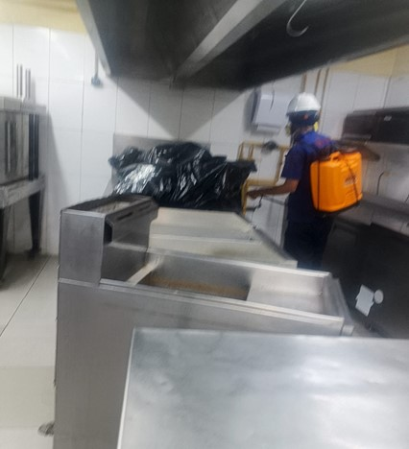
DESINSETACION |  | 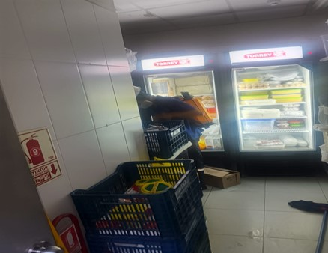 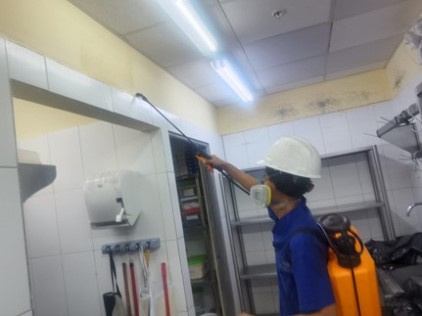 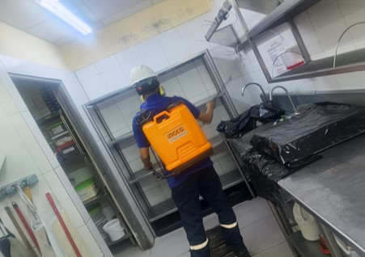 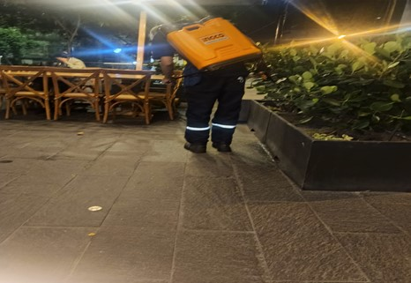 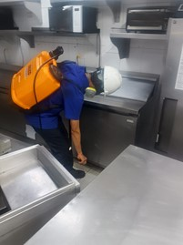 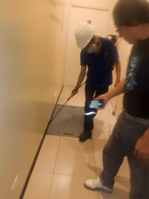 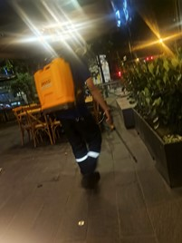 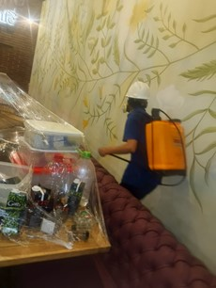

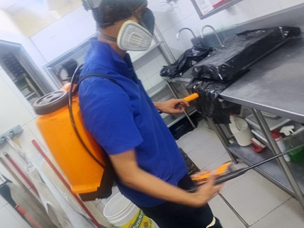

VIII. CONCLUSION:

Concluido el servicio de desinsectación, las instalaciones del SOFA CAFE presentan niveles adecuados de higiene y saneamiento en todo el local y servicios higiénicos, con superficies, pisos y paredes en condiciones óptimas. Estas condiciones constituyen un factor crítico para la prevención de plagas y el aseguramiento de la inocuidad alimentaria. Se recomienda mantener de manera continuo las prácticas de limpieza y el plan de saneamiento ambiental implementado, a fin de sostener estas condiciones, fortalecer la seguridad sanitaria y garantizar el cumplimiento de la normativa vigente.


Atentamente,

